关系图
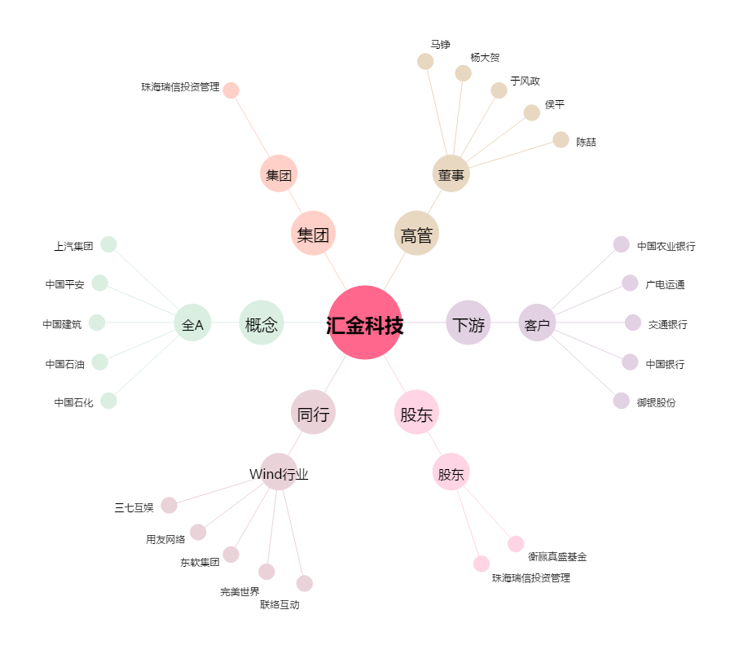
汇金科技[300561.SZ] - 关系概览图

